Numune Sonuçlar
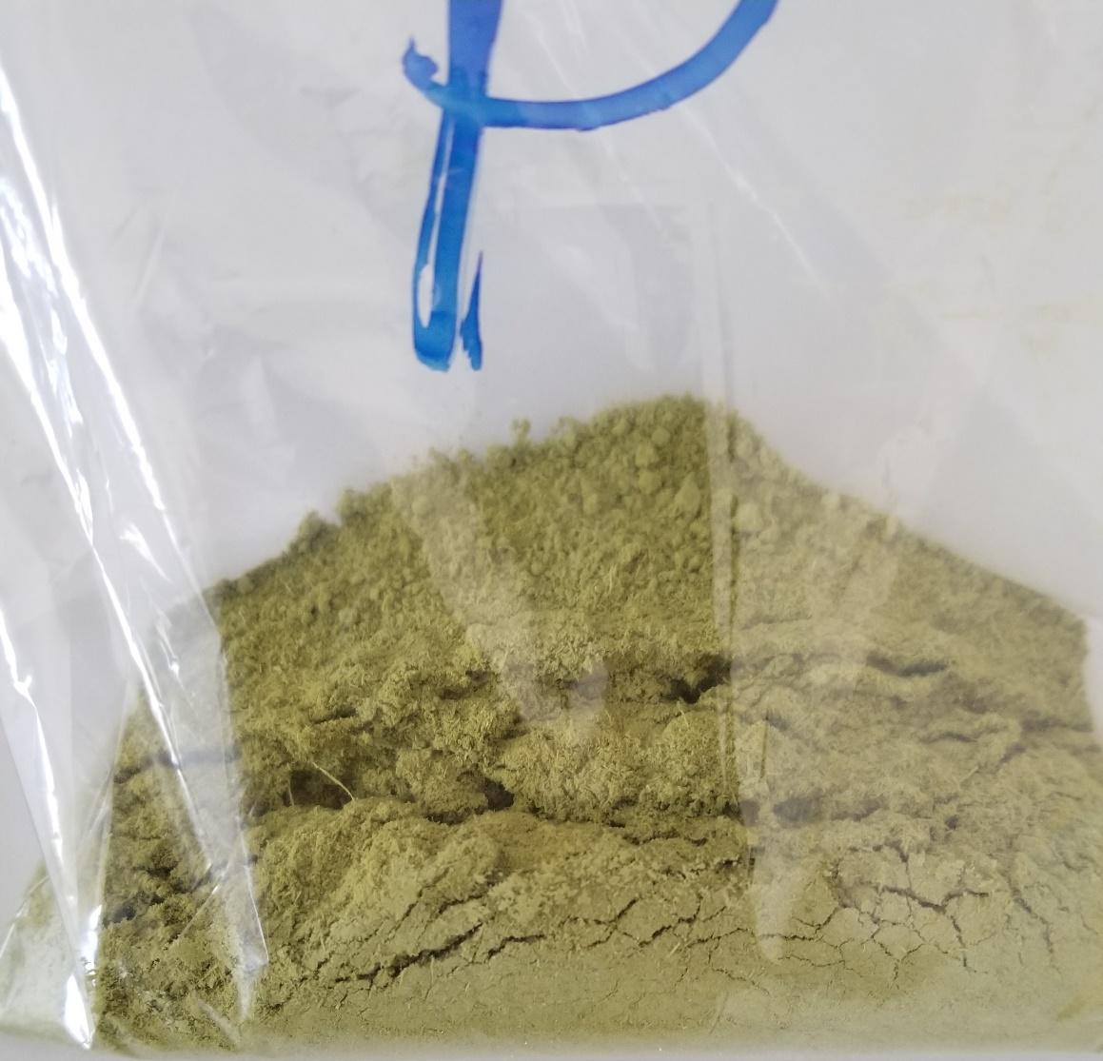
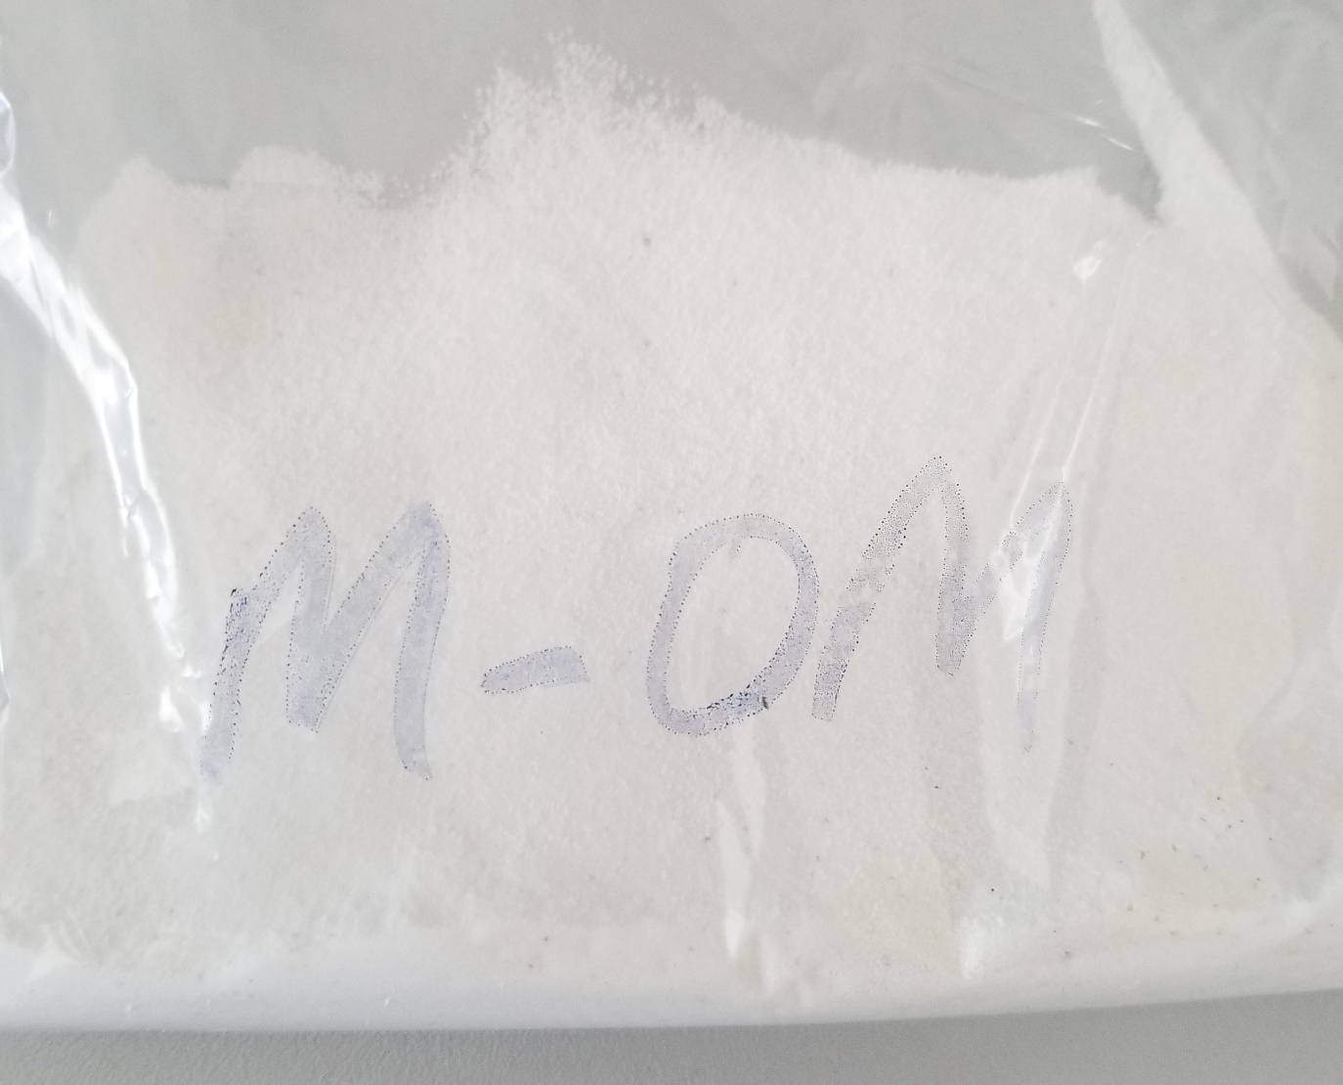
Numuneler | TAS (mmol/L) | TOS (µmol/L) | OSI
(Yeşil Madde)-01 | 5.16 | 27.38 | 0.53
(Beyaz Madde)-01 | 5.17 | 15.19 | 0.29

Relassay marka testler kullanıldı.

